IV_lo
typ | model | obrazek/ zdjęcie | sklep | opis | masa (g) | zagrożenie zużycia | ilość min | ilość max | cena | cena łącznie min | cena łącznie max
Komparator analogowy | Komparator analogowy LM339 - SMD | 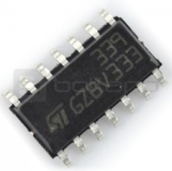 | https://botland.com.pl/uklady-scalone-komparatory/75-komparator-analogowy-lm339-smd.html | Napięcie zasilania: 36 V lub +/- 18 V Napięcie wejściowe: -0,3 V do 36 V Obudowa: SO14 | - | wysokie | 1 | 3 | 0.50 zł | 0.50 zł | 1.50 zł
Potencjometr | Potencjometr 47kΩ leżący - SMD | 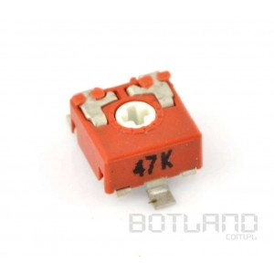 | https://botland.com.pl/potencjometry/872-potencjometr-47k-lezacy-smd.html | Potencjometr: montażowy, węglowy, leżący. Rezystancja: 47 kΩ Moc: 100 mW. Obudowa SMD. Typ: potencjometru montażowy, węglowy Moc: 100 mW Rezystancja: 47 kΩ Tolerancja: ±2 0% Charakterystyka: liniowa Wymiary korpusu: 6.5 x 6.5 x 3.6 mm Temperatura pracy: -25 do 70 st. C Kąt obrotu elektryczny: 215 ±20 st. Moment obrotowy: <2 Ncm Napięcie pracy: maks. 100 V DC Trwałość mechaniczna: 1000 cykli Standard potencjometru: 6 mm | - | niskie | 4 | 4 | 1.20 zł | 4.80 zł | 4.80 zł
Wtyk goldpin | Wtyk goldpin 1x40 prosty raster 2,54mm |  | https://botland.com.pl/gniazda-szpilkowe-goldpin/192-wtyk-goldpin-1x40-prosty-raster-254-mm.html | Listwa goldpin męska 1x40, raster 2,54 mm | - | niskie | 1 | 1 | 0.70 zł | 0.70 zł | 0.70 zł
Wtyk goldpin | Wtyk goldpin 1x40 kątowy raster 2,54mm |  | https://botland.com.pl/gniazda-szpilkowe-goldpin/205-wtyk-goldpin-1x40-katowe.html | Listwa goldpin męska 1x40, raster 2,54 mm. | - | niskie | 1 | 1 | 0.70 zł | 0.70 zł | 0.70 zł
Wtyk goldpin | Wtyk goldpin 1x40 prosty raster 2,54mm - żółty |  | https://botland.com.pl/gniazda-szpilkowe-goldpin/4167-wtyk-goldpin-1x40-prosty-raster-254-mm-zolty.html | Wtyk goldpin męski 1x40, raster 2,54 mm. Kolor żółty. | - | niskie | 1 | 1 | 0.80 zł | 0.80 zł | 0.80 zł
Wtyk goldpin | Wtyk goldpin 1x40 prosty raster 2,54mm - niebieski |  | https://botland.com.pl/gniazda-szpilkowe-goldpin/4168-wtyk-goldpin-1x40-prosty-raster-254-mm-niebieski.html | Wtyk goldpin męski 1x40, raster 2,54 mm. Kolor niebieski. | - | niske | 1 | 1 | 0.80 zł | 0.80 zł | 0.80 zł
Wtyk goldpin | Wtyk goldpin 1x40 prosty raster 2,54mm - czerwony |  | https://botland.com.pl/gniazda-szpilkowe-goldpin/4165-wtyk-goldpin-1x40-prosty-raster-254-mm-czerwony-.html | Wtyk goldpin męski 1x40, raster 2,54 mm. Kolor czerwony. | - | niske | 1 | 1 | 0.80 zł | 0.80 zł | 0.80 zł
Zestaw diod LED | Zestaw diod LED SMD 0603 - 30 szt. | 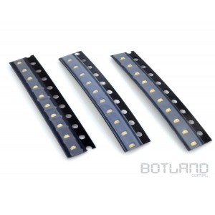 | https://botland.com.pl/zestawy-diod-led/1456-zestaw-diod-led-smd-0603-30-szt.html | W zestawie po 10 sztuk diod zielonych, żółtych i czerwonych. Zestaw 30 diod w obudowie lutowanej powierzchniowo SMD 0603. W pakiecie znajduje się: 10 diod czerwonych 10 diod żółtych 10 diod zielonych Parametry diody żółtej: Kolor: żółty Długość emitowanej fali: ok. 590 nm Jasność: 30 mcd Kąt świecenia: 140 ° Obudowa: SMD 0603 Parametry pracy: Prąd If: 20 mA Napięcie Vf: 2,0 V Parametry diody czerwonej: Kolor: czerwony Długość emitowanej fali: 625 nm Jasność: 40 mcd Kąt świecenia: 140 ° Obudowa: SMD 0603 Parametry pracy: Prąd If: 20 mA Napięcie Vf: 2,0 V Parametry diody zielonej: Kolor: zielony Długość emitowanej fali: ok. 575 nm Jasność: 30 mcd Kąt świecenia: 140 ° Obudowa: SMD 0603 Parametry pracy: Prąd If: 20 mA Napięcie Vf: 2,0 V | - | niskie | 1 | 1 | 4.90 zł | 4.90 zł | 4.90 zł
Stabilizator | Stabilizator 5V 7805CD2T - SMD TO263 | 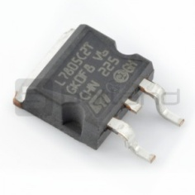 | https://botland.com.pl/regulatory-napiecia/756-stabilizator-5v-lm7805-smd.html | Stabilizator wykorzystywany do zasilania układów logicznych zasilanych napięciem 5V. Maksymalny prąd wyjściowy to 1A. Obudowa TO263 (D2PAK). Napięcie wyjściowe: 5V Maksymalny prąd wyjściowy: 1A Maksymalne napięcie wejściowe: 35V Obudowa: TO263 (D2PAK) | - | wysokie | 1 | 3 | 1.30 zł | 1.30 zł | 3.90 zł
Stabilizator | Stabilizator 5V L7805CV - THT TO220 | 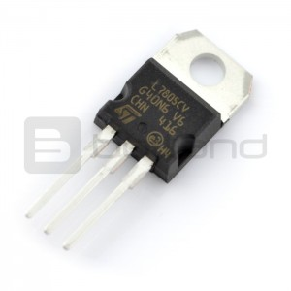 | https://botland.com.pl/regulatory-napiecia/3092-stabilizator-5v-l7805cv-tht-to220.html | Stabilizator wykorzystywany do zasilania układów logicznych zasilanych napięciem 5 V. Maksymalny prąd wyjściowy to 1,5 A. Symbol: LM7805 Napięcie wyjściowe: 5 V ( z dokładnością do 2 %) Maksymalny prąd wyjściowy: 1,5 A Maksymalne napięcie wejściowe: 35 V Obudowa: TO-220 | - | wysokie | 1 | 3 | 0.90 zł | 0.90 zł | 2.70 zł
Kondensator ceramiczny | Zestaw kondensatorów ceramicznych 0805 190szt. | 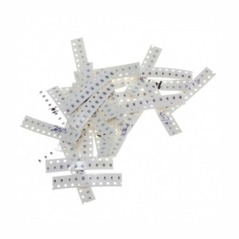 | http://allegro.pl/zestaw-kondensatorow-ceramicznych-0805-190szt-i6819067595.html | Zestaw kondensatorów SMD 0805. W skład zestawu wchodzi 19 wartości w listkach po 10 sztuk każdej od 22 pF do 1000 nF | - | niskie | 1 | 1 | 11.99 zł | 11.99 zł | 11.99 zł
Mikrokontroler AVR | Mikrokontroler AVR - ATmega328P-AU SMD | 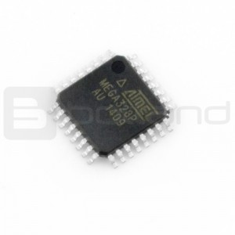 | https://botland.com.pl/avr-w-obudowie-smd/1836-mikrokontroler-avr-atmega328p-au-smd.html | Mikrokontroler z rodziny AVR firmy Atmel w obudowie lutowanej powierzchniowo (SMD. Został wykorzystany w popularnym module Arduino Pro.)Zasilanie: 1,8 V - 5,5 V Taktowanie: do 20MHz Pamięć Flash: 32KB 23 linie wyjścia/wejścia Dwa 8-bitowe liczniki Jeden 16-bitowy licznik 6 kanałów PWM 6 kanałów 10-bitowego przetwornika analogowo-cyfrowego Sprzętowe interfejsy komunikacyjne: USART, SPI, TWI (I2C) Obudowa SMD - TQF P32 | - | wysokie | 1 | 3 | 8.90 zł | 8.90 zł | 26.70 zł
Mikrokontroler AVR | Mikrokontroler AVR - ATmega328P-PU DIP | 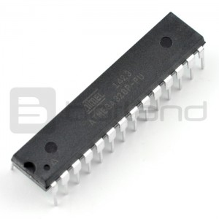 | https://botland.com.pl/avr-tht-dip/1264-mikrokontroler-avr-atmega328p-pu-dip.html | Mikrokontroler z rodziny AVR firmy Atmel w obudowie przewlekanej (DIP). Został wykorzystany w popularnym module Arduino Uno.Zasilanie: 1,8 V - 5,5 V Taktowanie: do 20 MHz Pamięć Flash: 32 KB 23 linie wyjścia/wejścia Dwa 8-bitowe liczniki Jeden 16-bitowy licznik 6 kanałów PWM 6 kanałów 10-bitowego przetwornika analogowo-cyfrowego Sprzętowe interfejsy komunikacyjne: USART, SPI, TWI (I2C) Obudowa DIP | - | wysokie | 1 | 3 | 10.90 zł | 10.90 zł | 32.70 zł
Podstawka do układów DIP 28 pin wąska - 5 szt. | Podstawka do układów DIP 28 pin wąska - 5 szt. | 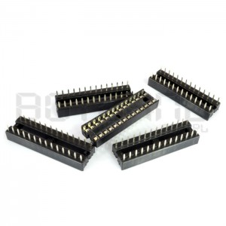 | https://botland.com.pl/podstawki-pod-uklady-scalone/90-podstawka-do-ukladow-dip-28pin-waska-5szt.html | Podstawka pod układ scalony DIP 28. Cena za 5 sztuk. | - | niskie | 1 | 1 | 2 zł | 2.00 zł | 2.00 zł
rezystory | Zestaw rezystorów SMD 0805 - 1500szt. | 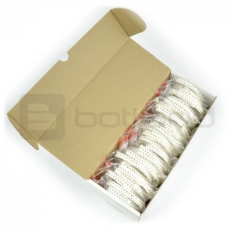 | https://botland.com.pl/zestawy-rezystorow/536-zestaw-rezystorow-smd-0805-2500-szt.html?search_query=zestaw%20rezystorow&results=103 | Zbiór 30 popularnych wartości rezystorów o tolerancji 5 % w obudowach SMD 0805, przydatnych w warsztacie zarówno robotyka jak i elektronika. Rezystory są zapakowane w osobne, opisane torebki strunowe. Całość znajduje się w kartonowym pudełku, ułatwiającym przechowywanie. | - | niskie | 1 | 1 | 23.90 zł | 23.90 zł | 23.90 zł
czujniki odległości | Pololu - cyfrowy czujnik odległości IR 38kHz - 60cm | 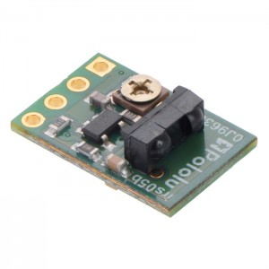 | https://botland.com.pl/cyfrowe-czujniki-odleglosci/7622-pololu-cyfrowy-czujnik-odleglosci-ir-38khz-60cm.html | Napięcie zasilania: od 3,3 V do 5 V Pobór prądu: 16 mA Układ: TSSP77038 Częstotliwość próbkowania: 1 kHz Zasięg: do 60 cm Wymiary: 15 x 10 x 5 mm Masa: 0,6 g | - | średnie | 6 | 8 | 28.41 zł | 170.46 zł | 227.28 zł
Czujnik podłoża | Czujnik transoptor odbiciowy CNY70 | 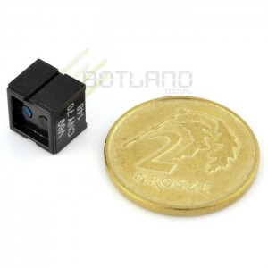 | https://botland.com.pl/transoptory-odbiciowe/52-czujnik-transoptor-odbiciowy-cny70.html | Transoptor odbiciowy, stosowany np. do odróżniania krawędzi lub wykrywania linii. Wymiary obudowy to 7 x 7 x 6 mm, montaż przewlekany. Napięcie zasilania diody: 5 V Maksymalny prąd diody: 50 mA Maksymalne napięcie kolektor-emiter: 32 V Maksymalny prąd kolektora: 50 mA | - | średnie | 10 | 12 | 2.66 zł | 26.60 zł | 31.92 zł
silniki | Silnik Pololu MP 10:1 | 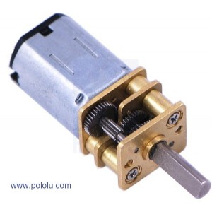 | https://botland.com.pl/medium-power-mp-/4063-silnik-pololu-mp-101.html | Napięcie zasilania:3 V - 9 V Prąd bez obciążenia (6 V):40 mA Prąd przy zatrzymanym wale (6 V):700 mA Prędkość bez obciążenia (6 V):2200 obr/min Moment obrotowy (6 V):0,2 kg*cm (0,010 Nm) Przełożenie:9.96:1 Średnica wału:3 mm Wymiary korpusu:24 x 10 x 12 mm Masa:10 g Obustronny wał:NIE | 40 | wysokie | 4 | 6 | 61.66 zł | 246.64 zł | 369.96 zł
sterownik silników | TB6612FNG - dwukanałowy sterownik silników | 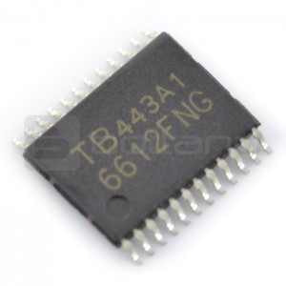 | https://botland.com.pl/sterowniki-silnikow-dc/495-tb6612fng-dwukanalowy-sterownik-silnikow-.html | Dwukanałowy mostek H. Ciągły prąd na kanał 1,2 A chwilowy do 3,2 A. Napięcie zasilania do 15 V. Obudowa SSOP-24 (SMD).Maksymalne napięcie zasilania silników: 4,5 - 15 V Prąd ciągły 1,2 A Prąd chwilowy: 3,2 A Tryb niskiego poboru prądu (Standby) Możliwość zmiany kierunku obrotów silnika Możliwość szybkiego zatrzymania silnika Obudowa: SMD SSOP24 Kanały sterownika można połączyć aby otrzymać większą wydajność prądową | - | wysokie | 1 | 3 | 8.90 zł | 8.90 zł | 26.70 zł
akumulator | Pakiet Li-Pol Dualsky 800mAh 25C 2S 7.4V ECO-S | 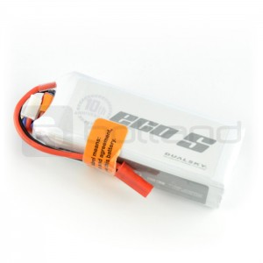 | https://botland.com.pl/akumulatory-li-pol-2s-74v-/2393-pakiet-lipol-dualsky-800mah-25c-2s-74v-eco-s.html | Wydajny akumulator litowo-polimerowy Dualsky. Prąd rozładowania: ciągły 25 C (20 A). Wymiary 66 x 26 x 13,5 mm. Masa: 43 g.Parametry Dwa ogniwa (2S) Li-pol Producent: Dualsky, seria ES Napięcie nominalne: 7,4 V Pojemność: 800 mAh Prąd rozładowania ciągły: 25 C (20A) Wyjście balansera Przewody: 20AWG Zamontowany konektor - wtyk JST Wymiary: 66 x 26 x 13,5 mm Masa: 43 g | 43 | wysokie | 2 | 3 | 24.90 zł | 49.80 zł | 74.70 zł
Przewody połączeniowe | Przewody połączeniowe żeńsko-męskie 20cm - 40szt | 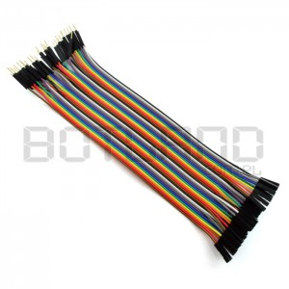 | https://botland.com.pl/przewody-polaczeniowe/1067-przewody-polaczeniowe-zesko-meskie-20cm-40szt.html | Zestaw zawiera 40 szt. różnokolorowych przewodów połączeniowych o długości 20 cm zakończonych z jednej strony złączem żeńskim, z drugiej końcówką męska.Zestaw zawiera 40 szt różnokolorowych przewodów połączeniowych o długości 20 cm. Zakończone są z jednej strony złączem żeńskim, z drugiej końcówką męska. Przewody można rozdzielać na pojedyncze sztuki. Przewody doskonale nadają się do łączenia pól na płytkach stykowych i w zestawach (np.: Arduino lub STM32Discovery). Długość przewodu 20cm. | - | niskie | 1 | 1 | 5.99 zł | 5.99 zł | 5.99 zł
Przewody połączeniowe | Przewody połączeniowe męsko-męskie 20cm - 40szt. | 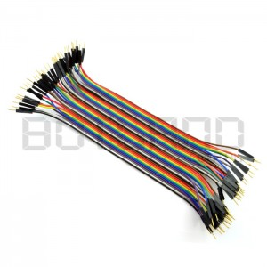 | https://botland.com.pl/przewody-polaczeniowe/1223-przewody-polaczeniowe-mesko-meskie-20cm-40szt.html | Zestaw zawiera 40 szt. różnokolorowych przewodów połączeniowych o długości 20 cm. Zakończone są z obu stron złączem męskim typu goldpin. Przewody można rozdzielać na pojedyncze sztuki. doskonale nadają się do łączenia pól na płytkach stykowychi zestawach uruchomieniowych (np. Arduino, STM32Discovery). Długość przewodu to 20 cm. | - | niskie | 1 | 1 | 5.95 zł | 5.95 zł | 5.95 zł
Kondensator elektrolityczny | Kondensator elektrolityczny 100uF/16V SMD - 5 szt. | 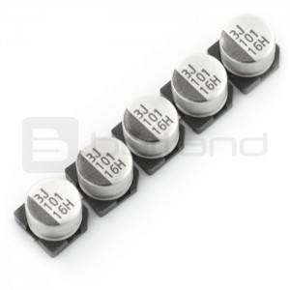 | https://botland.com.pl/kondensatory-/257-kondensator-elektrolityczny-100uf16v-smd-5-szt.html | Kondensator elektrolityczny SMD, pojemność: 100 uF, napięcie maksymalne: 16 V, temperatura pracy maksymalna: 85 °C. Cena za 5 szt. Pojemność: 100 uF Napięcie maksymalne: 16V Rozmiar: Ø 6,3 x 5,3 mm Tolerancja ±20 % Temperatura pracy: maks. 85°C | - | niskie | 1 | 1 | 2.50 zł | 2.50 zł | 2.50 zł
Rezonator kwarcowy | Rezonator kwarcowy 16MHz - UC49 - SMD - niski | 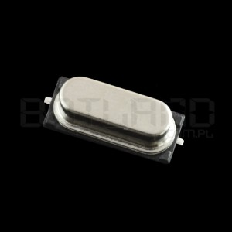 | https://botland.com.pl/rezonatory/308-rezonator-kwarcowy-16mhz-uc49-smd-niski.html |  | - | niskie | 2 | 2 | 0.80 zł | 1.60 zł | 1.60 zł
razem |  |  |  | RAZEM: |  |  |  |  |  | 592.33 zł | 865.49 zł

